Specsheet
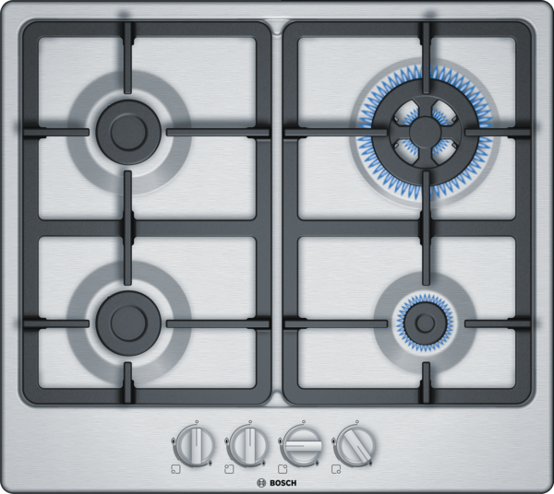
 | PGH6B5B90 | zvláštní příslušenství: | Vlastnosti:
 | 60 cm, plynová varná deska s ovládáním, nerez | HEZ298104 : HEZ298105 : podložka pro mírné vaření HEZ298110 : WOK-kroužek HEZ298114 : Podložka pod hrnce | Označení produktové řady: Plynová deska s ovládáním Konstrukce: Vestavný Zdroj el.energie: Plynový Počet varných zón, které mohou být použity současně: 4 Ovládací prvky: Rozmery niky (mm): 45 x 560-562 x 480-492 Šírka (mm): 582 Rozměry spotřebiče (mm): 45 x 582 x 520 Rozměry zabaleného spotřebice (mm): 141 x 651 x 578 Hmotnost netto (kg): 8,276 Hmotnost brutto (kg): 9,0 Ukazatel zbytkového tepla: Žádná Umístění ovládacího panelu: Vpředu Způsob řízení: Základní materiál povrchu: Nerez Materiál povrchu: Nerez Barva rámu: Nerez Aprobační certifikáty: CE Délka přívodního kabelu (cm): 100 Knob Material: umělá hmota Sealed Burners: Ne Funkce Booster: Druh podložek pod hrnce: Litina ve vysoce hodnotném tvaru Natural Gas Connection Rating (BTU): LP Gas Connection Rating (BTU): Dimension of 1st heating element (in): Výkon varné zóny (kW): Power of 1st burner (BTU): Dimension of 2nd heating element (in): Výkon 2. varné zóny (kW): Power of 2nd burner (BTU): Dimension of 3rd heating element (in): Výkon 3. varné zóny (kW): Power of 3rd burner (BTU): Dimension of 4th heating element (in): Výkon 4. varné zóny (kW): Power of 4th burner (BTU): Dimension of 5th heating element (in): Výkon 5. varné zóny (kW): Power of 5th burner (BTU): Dimension of 6th heating element (in): Power of heating element (kW in boost): Power of 2nd heating element (kW in boost): Power of 3rd heating element (kW in boost): Power of 4th heating element (kW in boost): Power of 5th heating element (kW in boost): Power of 6th heating element (kW in boost):

 | Design • povrch desky: nerez Komfort • litinové podložky pod hrnce s gumovými nožičkami • mečovitý ovládací knoflík • integrované zapalování v ovládacím knoflíku • Výkon a rozměry varných zón • 4 plynové hořáky • vpředu vlevo: normální hořák 1.75 kW • vzadu vlevo: normální hořák až 1.75 kW (v závislosti na typu plynu) • vzadu vpravo: hořák WOK až 3.3 kW (v závislosti na typu plynu) • vpředu vpravo: úsporný hořák až 1 kW (v závislosti na typu plynu) Bezpečnost • přednastaveno na zemní plyn (20 mbar) • termoelektrická pojistka zhasnutí plamene Rozměry a technické informace • rozměry pro instalaci: (V x Š x H) 45 mm x 560 mm x 480 mm • rozměry spotřebiče: (š x h) 582 mm x 520 mm • min. tloušťka pracovní desky: 30 mm • délka připojovacího kabelu: 100 cm • celkový příkon: 7.8 kW Příslušenství • trysky na propan-butan (28-30/37mbar) součástí dodávky

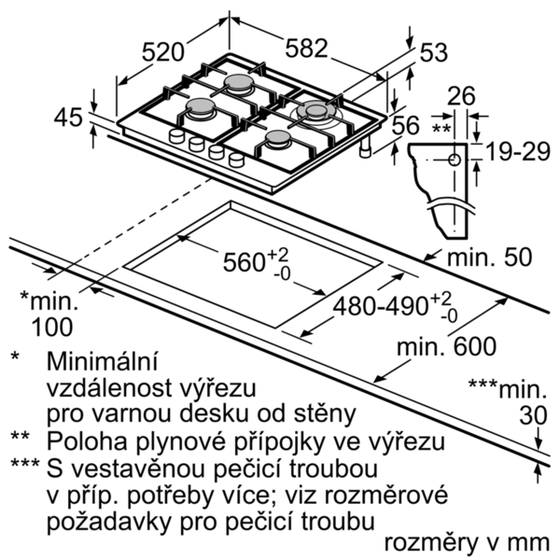

 |  | alternativní barevná provedení: | Vlastnosti spotřeby a připojení:
 |  | PGH6B5B90 : Plynová varná deska, 60 cm | Příkon (W): 1 Příkon při připojení na plyn (W): 7800 Jištění (A): 3 Napětí (V): 220-240 Frekvence (Hz): 60; 50 Universal Product Code: Barva spotřebiče: Nerez Zdroj el.energie: Plynový Druh plynu: Nat gas H/E/(L) 20 (25) mbar Alternativní druh plynu: Propan-but. G30,3128-30/37mb Aprobační certifikáty: CE Length of electrical supply cord (in): Typ zástrčky: Bez zástrčky Required cutout/niche size for installation (in): x x Minimum distance from counter front (in): Minimum distance from rear wall (in): Appliance Dimensions (h x w x d) (in): + x x Dimensions of the packed product (in): 5.55 x 22.75 x 25.62 Net weight (lbs): 18 Gross weight (lbs): 20 Počet varných zón, které mohou být použity současně: 4 Délka přívodního kabelu (cm): 100 Rozmery niky (mm): 45 x 560-562 x 480-492 Rozměry spotřebiče (mm): 45 x 582 x 520 Rozměry zabaleného spotřebice (mm): 141 x 651 x 578 Hmotnost netto (kg): 8,276 Hmotnost brutto (kg): 9,0

 |  | včetně příslušenství:

EAN:4242005119301
02-10-2018

 | PGH6B5B90 | zvláštní příslušenství: | Vlastnosti:
 | 60 cm, plynová varná doska s ovládaním, antikoro | HEZ298104 : HEZ298105 : podložka pre mierne varenie HEZ298110 : WOK-krúžok HEZ298114 : Podložka pod hrnce | označenie produktového radu: plynová doska s ovládaním konštrukcia: zabudovateľný zdroj el. energie: plynový počet varných zón, ktoré možno použiť súčasne: 4 ovládacie prvky: rozmery niky (mm): 45 x 560-562 x 480-492 šírka (mm): 582 rozmery spotrebiča (mm): 45 x 582 x 520 rozmery zabaleného spotrebiča (mm): 141 x 651 x 578 Hmotnosť netto (kg): 8,276 hmotnosť brutto (kg): 9,0 ukazovateľ zvyšného tepla: žiadny umiestnenie ovládacieho panelu: vpredu spôsob ovládania: základný materiál povrchu: antikoro materiál povrchu: antikoro farba rámu: antikoro aprobačné certifikáty: CE Dĺžka prívodného kábla (cm): 100 materiál gombíkov: plast uzavreté horáky: Nie funkcia Booster: druh podložiek pod hrnce: liatinová, podlhovastého tvaru zemný plyn príkon (BTU): LP plyn príkon (BTU): rozmery 1. varnej zóny (in): Výkon varnej zóny (kW): výkon 1. horáku (BTU): rozmery 2. varnej zóny (in): výkon 2. varnej zóny (kW): výkon 2. horáku (BTU): rozmery 3. varnej zóny (in): výkon 3. varnej zóny (kW): výkon 3. horáku (BTU): rozmery 4. varnej zóny (in): výkon 4. varnej zóny (kW): výkon 4. horáku (BTU): rozmery 5. varnej zóny (in): výkon 5. varnej zóny (kW): výkon 5. horáku (BTU): rozmery 6. varnej zóny (in): výkon varnej zóny (kW vo výkone): výkon 2. varnej zóny (kW vo výkone): výkon 3. varnej zóny (kW vo výkone): výkon 4. varnej zóny (kW vo výkone): výkon 5. varnej zóny (kW vo výkone): výkon 6. varnej zóny (kW vo výkone):

 | Design • antikoro povrch Komfort • liatinové podložky pod hrnce s gumovými nožičkami • mečovitý ovládací gombík • integrované zapaľovanie v ovládacom gombíku • Výkon a rozmery varných zón • 4 plynové horáky • vpredu vľavo: normálny horák až 1.75 kW (v závislosti na typu plynu) • vzadu vľavo: normálny horák až 1.75 kW (v závislosti na typu plynu) • vzadu vpravo: horák WOK až 3.3 kW (v závislosti na typu plynu) • vpredu vpravo:úsporný horák až 1 kW (v závislosti na typu plynu) Ekológia a bezpečnosť • prednastavené na zemný plyn (20 mbar) • termoelektrická poistka zhasnutia plameňa Rozmery • rozmery pre inštaláciu: (V x Š x H) 45 mm x 560 mm x 480 mm • rozmery spotrebiča: (š/h) 582 mm x 520 mm • min. hrúbka pracovnej dosky: 30 mm • dĺžka pripojovacieho kábla: 100 cm • celkový príkon: 7.8 kW Príslušenstvo • trysky na propan-butan (28-30/37mbar) súčasť dodávky

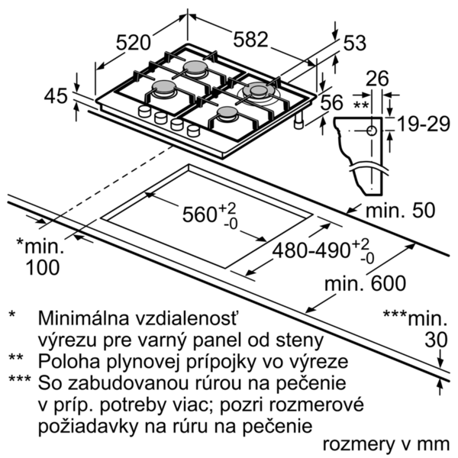

 |  | alternativní barevná provedení: | Vlastnosti spotřeby a připojení:
 |  | PGH6B5B90 : Plynová varná doska, 60 cm | príkon (W): 1 príkon pri pripojení na plyn (W): 7800 istenie (A): 3 napätie (V): 220-240 frekvencia (Hz): 60; 50 univerzálny kód produktu: farba spotrebiča: antikoro zdroj el. energie: plynový druh plynu: Nat gas H/E/(L) 20 (25) mbar alternatívny druh plynu: propán-but. G30,3128-30/37mb aprobačné certifikáty: CE Dĺžka prívodného kábla (in): typ zástrčky: bez zástrčky odporúčaný otvor v nike, veľkosť pre inštaláciu (in): x x minimálna vzdialenosť od kraja pracovnej dosky vpredu (in): minimálna vzdialenosť od zadnej steny (in): rozmery spotrebiča (V x Š x H) (in): + x x rozmery zabaleného spotrebiča (in): 5.55 x 22.75 x 25.62 hmotnosť netto (lbs): 18 hmotnosť brutto (lbs): 20 počet varných zón, ktoré možno použiť súčasne: 4 Dĺžka prívodného kábla (cm): 100 rozmery niky (mm): 45 x 560-562 x 480-492 rozmery spotrebiča (mm): 45 x 582 x 520 rozmery zabaleného spotrebiča (mm): 141 x 651 x 578 Hmotnosť netto (kg): 8,276 hmotnosť brutto (kg): 9,0

 |  | včetně příslušenství:

EAN:4242005119301
02-10-2018

